Very Busy Expressions
Very Busy Expressions (VBE) - Analisi Dataflow

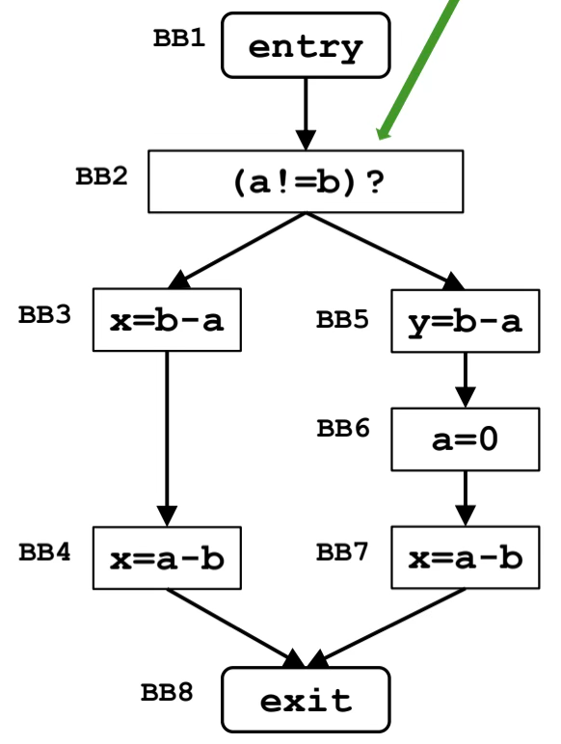
1. Formalizzazione del Framework
Parametro | Very Busy Expressions
Direction | Backward IN(B) = f_B(OUT(B)) OUT(B) = ∧_{S ∈ SUCC(B)} IN(S)
Domain | P(E) = P({E | E ∈ E})
Meet Operator | Intersection ∩
Boundary Condition | IN(EXIT) = ∅
Initial Interior Points | IN(B) = U
Transfer Function | IN(B) = f_B(OUT(B)) = Gen_B ∪ (OUT(B) ∖ Kill_B)

2. Tabella delle Iterazioni dell'Algoritmo

Istruzione | Label | Initial IN | Iterazione 1 |  |  |  | Iterazione 2
 |  |  | OUT | GEN | KILL | IN | OUT | GEN | KILL | IN
EXIT | exit | {} | N/D | {} | {} | {} | N/D | {} | {} | {}
x = a - b | BB7 | U | {} | {a-b} | {} | {a-b} | {} | {a-b} | {} | {a-b}
a = 0 | BB6 | U | {a-b} | {} | {b-a, a-b, a!=b} | {} | {a-b} | {} | {b-a, a-b, a!=b} | {}
y = b - a | BB5 | U | {} | {b-a} | {} | {b-a} | {} | {b-a} | {} | {b-a}
x = a - b | BB4 | U | {} | {a-b} | {} | {a-b} | {} | {a-b} | {} | {a-b}
x = b - a | BB3 | U | {a-b} | {b-a} | {} | {a-b, b-a} | {a-b} | {b-a} | {} | {a-b, b-a}
if(t) | BB2(if) | U | {b-a} | {} | {} | {b-a} | {b-a} | {} | {} | {b-a}
t = (a!=b) | BB2(t) | U | {b-a} | {a!=b} | {} | {b-a, a!=b} | {b-a} | {a!=b} | {} | {b-a, a!=b}
ENTRY | entry | U | {b-a, a!=b} | {} | {} | {b-a, a!=b} | {b-a, a!=b} | {} | {} | {b-a, a!=b}

Nota: L'algoritmo termina alla fine dell'Iterazione 2. U = {b-a, a-b, a!=b}.

Dominator Analysis
Dominator Analysis - Analisi Dataflow

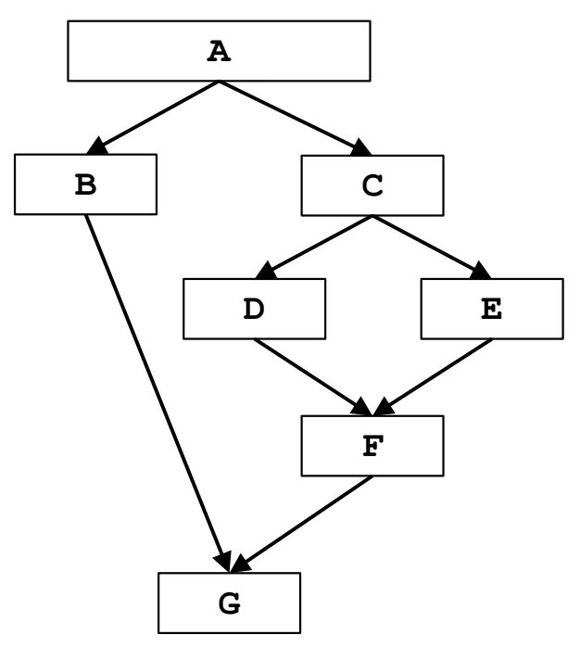
1. Formalizzazione del Framework
Parametro | Dominator Analysis
Direction | Forward OUT(B) = f_B(IN(B)) IN(B) = ∧_{P ∈ PRED(B)} OUT(P)
Domain | P(B) = P({B | B ∈ B})
Meet Operator | Intersection ∩
Boundary Condition | OUT(ENTRY) = ENTRY
Initial Interior Points | OUT(B) = U
Transfer Function | OUT(B) = f_B(IN(B)) = Gen_B ∪ (IN(B) ∖ Kill_B)
Simplified Function | OUT(B) = f_B(IN(B)) = {B} ∪ IN(B)

2. Tabella delle Iterazioni dell'Algoritmo

Istruzione | Label | Initial OUT | Iterazione 1 |  |  |  | Iterazione 2
 |  |  | IN | GEN | KILL | OUT | IN | GEN | KILL | OUT
A | A | {A} | {} | {A} | {} | {A} | {} | {A} | {} | {A}
B | B | U | {A} | {B} | {} | {A,B} | {A} | {B} | {} | {A,B}
C | C | U | {A} | {C} | {} | {A,C} | {A} | {C} | {} | {A,C}
D | D | U | {A,C} | {D} | {} | {A,C,D} | {A,C} | {D} | {} | {A,C,D}
E | E | U | {A,C} | {E} | {} | {A,C,E} | {A,C} | {E} | {} | {A,C,E}
F | F | U | {A,C} | {F} | {} | {A,C,F} | {A,C} | {F} | {} | {A,C,F}
G | G | U | {A} | {G} | {} | {A,G} | {A} | {G} | {} | {A,G}

Nota: L'algoritmo converge all'Iterazione 2. I dominatori di F sono {A, C, F}.

Constant Propagation
Constant Propagation (CP) - Analisi Dataflow

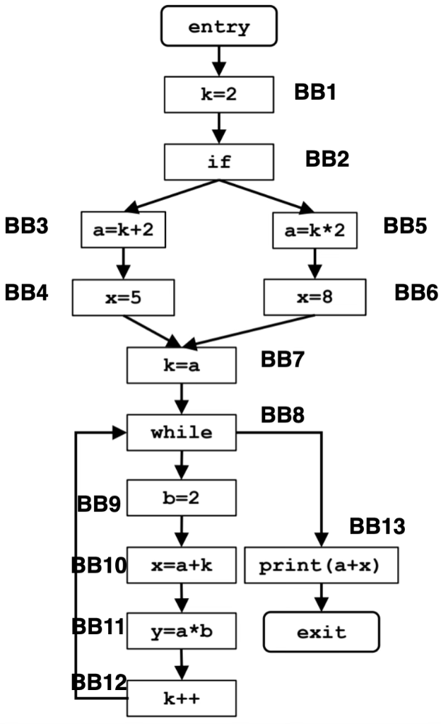
1. Formalizzazione del Framework
Parametro | Constant Propagation
Direction | Forward OUT(B) = f_B(IN(B)) IN(B) = ∧_{P ∈ PRED(B)} OUT(P)
Domain | P(V × C) = P({<v, c> | v ∈ V, c ∈ C})
Meet Operator | Intersection ∩
Boundary Condition | OUT(ENTRY) = ∅
Initial Interior Points | OUT(B) = U
Transfer Function | OUT(B) = Gen_B(IN(B)) ∪ (IN(B) ∖ Kill_B(IN(B)))

2. Tabella delle Iterazioni dell'Algoritmo

Istruzione | Label | Initial OUT | Iterazione 1 |  |  |  | Iterazione 2 |  |  |  | Iterazione 3
 |  |  | IN | GEN | KILL | OUT | IN | GEN | KILL | OUT | IN | GEN | KILL | OUT
ENTRY | entry | {} | N/D | {} | {} | {} | N/D | {} | {} | {} | N/D | {} | {} | {}
k = 2 | BB1 | U | {} | {<k, 2>} | {<k, C>} | {<k, 2>} | {} | {<k, 2>} | {<k, C>} | {<k, 2>} | {} | {<k, 2>} | {<k, C>} | {<k, 2>}
if | BB2 | U | {<k, 2>} | {} | {} | {<k, 2>} | {<k, 2>} | {} | {} | {<k, 2>} | {<k, 2>} | {} | {} | {<k, 2>}
a = k + 2 | BB3 | U | {<k, 2>} | {<a, 4>} | {<a, C>} | {<k, 2>, <a, 4>} | {<k, 2>} | {<a, 4>} | {<a, C>} | {<k, 2>, <a, 4>} | {<k, 2>} | {<a, 4>} | {<a, C>} | {<k, 2>, <a, 4>}
x = 5 | BB4 | U | {<k, 2>, <a, 4>} | {<x, 5>} | {<x, C>} | {<k, 2>, <a, 4>, <x, 5>} | {<k, 2>, <a, 4>} | {<x, 5>} | {<x, C>} | {<k, 2>, <a, 4>, <x, 5>} | {<k, 2>, <a, 4>} | {<x, 5>} | {<x, C>} | {<k, 2>, <a, 4>, <x, 5>}
a = k * 2 | BB5 | U | {<k, 2>} | {<a, 4>} | {<a, C>} | {<k, 2>, <a, 4>} | {<k, 2>} | {<a, 4>} | {<a, C>} | {<k, 2>, <a, 4>} | {<k, 2>} | {<a, 4>} | {<a, C>} | {<k, 2>, <a, 4>}
x = 8 | BB6 | U | {<k, 2>, <a, 4>} | {<x, 8>} | {<x, C>} | {<k, 2>, <a, 4>, <x, 8>} | {<k, 2>, <a, 4>} | {<x, 8>} | {<x, C>} | {<k, 2>, <a, 4>, <x, 8>} | {<k, 2>, <a, 4>} | {<x, 8>} | {<x, C>} | {<k, 2>, <a, 4>, <x, 8>}
k = a | BB7 | U | {<k, 2>, <a, 4>} | {<k, 4>} | {<k, C>} | {<k, 4>, <a, 4>} | {<k, 2>, <a, 4>} | {<k, 4>} | {<k, C>} | {<k, 4>, <a, 4>} | {<k, 2>, <a, 4>} | {<k, 4>} | {<k, C>} | {<k, 4>, <a, 4>}
while | BB8 | U | {<k, 4>, <a, 4>} | {} | {} | {<k, 4>, <a, 4>} | {<a, 4>} | {} | {} | {<a, 4>} | {<a, 4>} | {} | {} | {<a, 4>}
b = 2 | BB9 | U | {<k, 4>, <a, 4>} | {<b, 2>} | {<b, C>} | {<k, 4>, <a, 4>, <b, 2>} | {<a, 4>} | {<b, 2>} | {<b, C>} | {<a, 4>, <b, 2>} | {<a, 4>} | {<b, 2>} | {<b, C>} | {<a, 4>, <b, 2>}
x = a + k | BB10 | U | {<k, 4>, <a, 4>, <b, 2>} | {<x, 8>} | {<x, C>} | {<k, 4>, <a, 4>, <b, 2>, <x, 8>} | {<a, 4>, <b, 2>} | {} | {<x, C>} | {<a, 4>, <b, 2>} | {<a, 4>, <b, 2>} | {} | {<x, C>} | {<a, 4>, <b, 2>}
y = a * b | BB11 | U | {<k, 4>, <a, 4>, <b, 2>, <x, 8>} | {<y, 8>} | {<y, C>} | {<k, 4>, <a, 4>, <b, 2>, <x, 8>, <y, 8>} | {<a, 4>, <b, 2>} | {<y, 8>} | {<y, C>} | {<a, 4>, <b, 2>, <y, 8>} | {<a, 4>, <b, 2>} | {<y, 8>} | {<y, C>} | {<a, 4>, <b, 2>, <y, 8>}
k++ | BB12 | U | {<k, 4>, <a, 4>, <b, 2>, <x, 8>, <y, 8>} | {<k, 5>} | {<k, C>} | {<a, 4>, <b, 2>, <x, 8>, <y, 8>, <k, 5>} | {<a, 4>, <b, 2>, <y, 8>} | {} | {<k, C>} | {<a, 4>, <b, 2>, <y, 8>} | {<a, 4>, <b, 2>, <y, 8>} | {} | {<k, C>} | {<a, 4>, <b, 2>, <y, 8>}
print(a + x) | BB13 | U | {<k, 4>, <a, 4>} | {} | {} | {<k, 4>, <a, 4>} | {<a, 4>} | {} | {} | {<a, 4>} | {<a, 4>} | {} | {} | {<a, 4>}
EXIT | exit | U | {<k, 4>, <a, 4>} | {} | {} | N/D | {<a, 4>} | {} | {} | N/D | {<a, 4>} | {} | {} | N/D

Nota: L'algoritmo converge all'Iterazione 3. All'uscita, solo a=4 e' costante, mentre x e' non-costante (⊥).

